Lobulos
Estas pruebas las estoy realizando con m1_modeloReferencia. Con retraso de 6 steps. |  | Estas pruebas las estoy realizando con m1_modeloReferencia. Sin retraso. |  | Pruebas HIL con DCP. Efecto regenerativo en ZedBoard y Planta en speedGoat. Sin retraso.

Modelo referencia Simulink - 6step delay
1450 | 0.000688
1475 | 0.000257
1500 | 0.000258
1550 | 0.00033
1600 | 0.000655
1650 | 0.000753
1700 | 0.000753
1750 | 0.000287
1800 | 0.00026
1850 | 0.000378
1900 | 0.000632
1950 | 0.001095
2000 | 0.001096
2050 | 0.00054
2100 | 0.0003
2150 | 0.0002525
2200 | 0.000281
2250 | 0.000377
2300 | 0.000377
2350 | 0.0005788
2400 | 0.000872
2450 | 0.001268
2500 | 0.001075
2600 | 0.000496
2700 | 0.000266
2800 | 0.000266
2900 | 0.000309
3000 | 0.000501
3100 | 0.000897
3200 | 0.001158
3300 | 0.001838
3400 | 0.0007
3500 | 0.000477
3600 | 0.000316
3700
3800
3900
4000 | 0.0003065
4100 | 0.000342
4200 | 0.000452
4300 | 0.00063
4400 | 0.000747
4500 | 0.001057
4600 | 0.001441
4700 | 0.001643
4800 | 0.002133
4900 | 0.002651
5000 | 0.00285
5100 | 0.00113
5200 | 0.000723
rpm | b_p | rpm | b_p | rpm | b_p

1450 | 0.000688 | 1450 | 0.00122 | 1450 | 0.00064
1475 | 0.000257 | 1475 | 0.0004156 | 1475 | 0.000398
1500 | 0.000258 | 1500 | 0.0004156 | 1500 | 0.0003575
1550 | 0.00033 | 1550 | 0.0006216 | 1550 | 0.000486
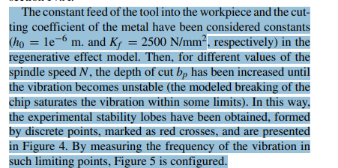
1600 | 0.000655 | 1600 | 0.0010806 | 1600 | 0.000802
1650 | 0.000753 | 1650 | 0.00137 | 1650
1700 | 0.000753 | 1700 | 0.00137 | 1700 | 0.000575
1750 | 0.000287 | 1750 | 0.00043 | 1750 | 0.000361
1800 | 0.00026 | 1800 | 0.000477 | 1800 | 0.0004082
1850 | 0.000378 | 1850 | 0.0007414 | 1850 | 0.000594
1900 | 0.000632 | 1900 | 0.0011472 | 1900 | 0.000868
1950 | 0.001095 | 1950 | 0.001628 | 1950 | 0.00123
2000 | 0.001096 | 2000 | 0.001628 | 2000 | 0.001666
Modelo referencia Simulink - no delay
2050 | 0.00054 | 2050 | 0.000772 | 2050 | 0.000572
2100 | 0.0003 | 2100 | 0.000433 | 2100 | 0.000378
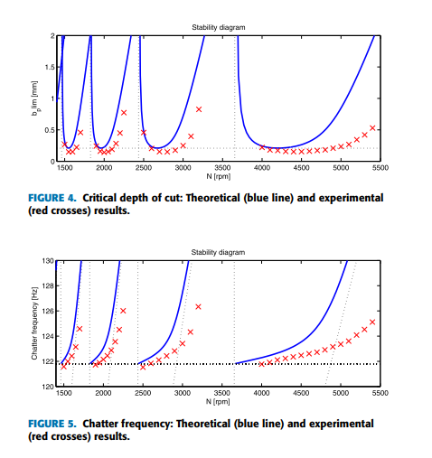
2150 | 0.0002525 | 2150 | 0.000435 | 2150 | 0.000363
2200 | 0.000281 | 2200 | 0.0005685 | 2200 | 0.000426
2250 | 0.000377 | 2250 | 0.0008137 | 2250
2300 | 0.000377 | 2300 | 0.0008137 | 2300 | 0.00076
2350 | 0.0005788 | 2350 | 0.001142 | 2350
2400 | 0.000872 | 2400 | 0.001523 | 2400 | 0.00135
2450 | 0.001268 | 2450 | 0.001936 | 2450
2500 | 0.001075 | 2500 | 0.00191 | 2500 | 0.00117
2600 | 0.000496 | 2600 | 0.00063 | 2600 | 0.00053
2700 | 0.000266 | 2700 | 0.000415 | 2700 | 0.000357
2800 | 0.000266 | 2800 | 0.000545 | 2800 | 0.000439
2900 | 0.000309 | 2900 | 0.000698 | 2900 | 0.000585
3000 | 0.000501 | 3000 | 0.0011565 | 3000 | 0.00097
3100 | 0.000897 | 3100 | 0.001747 | 3100 | 0.0013682
Modelo referencia Simulink
1450 | 0.00064
1475 | 0.000398
1500 | 0.0003575
1550 | 0.000486
1600 | 0.000802
1650
1700 | 0.000575
1750 | 0.000361
1800 | 0.0004082
1850 | 0.000594
1900 | 0.000868
1950 | 0.00123
2000 | 0.001666
2050 | 0.000572
2100 | 0.000378
2150 | 0.000363
2200 | 0.000426
2250
2300 | 0.00076
2350
2400 | 0.00135
2450
2500 | 0.00117
2600 | 0.00053
2700 | 0.000357
2800 | 0.000439
2900 | 0.000585
3000 | 0.00097
3100 | 0.0013682
3200 | 0.001889
3300 | 0.002485
3400 | 0.000991
3500 | 0.000457
3600 | 0.000378
3700
3800 | 0.000382
3900
4000 | 0.00056
4100
4200 | 0.001035
4300
4400 | 0.00163
4500 | 0.00171
4600
4700 | 0.0025
4800
4900 | 0.00356
5000 | 0.003733
5100 | 0.00152
5200
3200 | 0.001158 | 3200 | 0.002071 | 3200 | 0.001889
3300 | 0.001838 | 3300 | 0.0027598 | 3300 | 0.002485
3400 | 0.0007 | 3400 | 0.000927 | 3400 | 0.000991
3500 | 0.000477 | 3500 | 0.000612 | 3500 | 0.000457
3600 | 0.000316 | 3600 | 0.0004345 | 3600 | 0.000378
3700 |  | 3700 | 0.0004214 | 3700
3800 |  | 3800 | 0.000447 | 3800 | 0.000382
3900 |  | 3900 | 0.0005603 | 3900
4000 | 0.0003065 | 4000 | 0.0007663 | 4000 | 0.00056
4100 | 0.000342 | 4100 | 0.0009054 | 4100
4200 | 0.000452 | 4200 | 0.0012456 | 4200 | 0.001035
4300 | 0.00063 | 4300 | 0.0016482 | 4300
4400 | 0.000747 | 4400 | 0.001867 | 4400 | 0.00163
4500 | 0.001057 | 4500 | 0.0023298 | 4500 | 0.00171
4600 | 0.001441 | 4600 | 0.00282 | 4600
4700 | 0.001643 | 4700 | 0.003074 | 4700 | 0.0025
4800 | 0.002133 | 4800 | 0.0035965 | 4800
4900 | 0.002651 | 4900 | 0.0041375 | 4900 | 0.00356
5000 | 0.00285 | 5000 | 0.004414 | 5000 | 0.003733
5100 | 0.00113 | 5100 | 0.00165 | 5100 | 0.00152
5200 | 0.000723 | 5200 | 0.000838 | 5200

